Накладная-№3
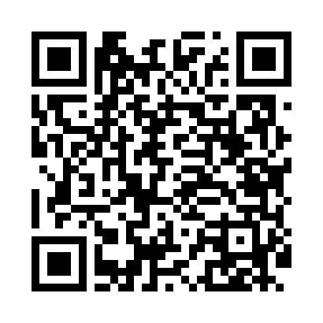
Номер товарно-транспортной накладной: |  |  | Торговый представитель: Amriyev Muhammad
Поставщик: Toshkent falcon fly 2 |  |  | Телефон торгового представителя: +998972880505
Дата отгрузки: 23.11.2025 |  |  | Контрагент: """" Klient
Дата консигнации: |  |  | Адрес:
Доставщик: |  |  | Телефон:
Телефон доставщика:
Время заказа: 23.11.2025 11:36:00
№ | Штрих-код | Название товаров (работ,услуг) | Количество | Количество в кейсе | Цена | Сумма
 |  |  | 220 |  |  | 240
1 | 6915646559406 | Пластмасса ликоб 4.2" D176142 4.2" 10.5x10.5x 5.5 sm DB-59-40 | 100 | 100 шт. | 0.90 | 90
2 | 6915646559390 | Пластмасса ликоб 5.6" A363 14.2x14.2x5.4cm DB -59-39 | 100 | 100 шт. | 1 | 100
3 | 6988006129397 | Пластмассовый столовый поднос, 803AT, 43.5×30 см, XP-35-19 | 20 | 20 шт. | 2.50 | 50
Итого: 240$|->UZS: 3,000,000.00

